Sheet1
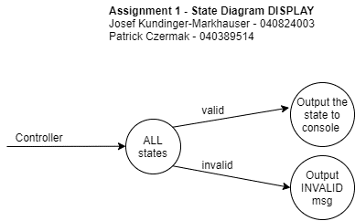
Assignment 1
Josef Kundinger-Markhauser 040824003
Patrick Czermak 040389514

A. INPUTS LIST
 | event type: ls, rs, _ws, lo, ro, lc, rc, gru, grl, gll, glu, ex
 | person-id:
 | weight: person entry weight, person exit weight

B. OUTPUTS LIST
 | ls -> |  | "ls" /n "Enter the Person's ID:" /n "Person scanned ID, ID = <person-id>"
 | rs -> |  | "rs" /n "Enter the Person's ID:" /n "Person scanned ID, ID = <person-id>"
 | ws -> |  | "Enter the Person's weight:" "Person weighed, Weight = <weight>"
 | lo -> |  | "Person opened left door"
 | ro -> |  | "Person opened right door"
 | lc -> |  | "Left door closed (automatically)"
 | rc -> |  | "Right door closed (automatically)"
 | gru -> |  | "Right door unlocked by Guard"
 | grl -> |  | "Rigth door locked by Guard"
 | gll -> |  | "Left door locked by Guard"
 | glu -> |  | "Left door unlocked by Guard"
 | INVALID -> |  | "INVALID"
 | inputs PID -> |  | "<inputs PID>"
 | controller PID -> |  | "The conroller is running as PID: <controller PID>"
 | display PID -> |  | "The display is running as PID: <display PID>"
 | exit -> |  | "Exit Display" /n "Exiting Controller"
 | person-id -> |  | "Person Scanned ID, ID = <person-id>"

C. TRANSITION TABLE (List of conditions / events that cause transitions between states)
 |  | Curretn States
 |  | startState | ls | glu | lo | lws | lc | gll | igru | iro | irc | rs | gru | ro | rws | rc | grl | iglu | ilo | ilc | exit
Inputs | ls | ls | er | er | er | er | er | ls | er | er | er | er | er | er | er | er | ls | er | er | er | exit
 | rs | rs | er | er | er | er | er | rs | er | er | er | er | er | er | er | er | rs | er | er | er | exit
 | ws | er | er | er | lws | er | er | er | er | er | er | er | er | rws | er | er | er | er | er | er | exit
 | lo | er | er | lo | er | er | er | er | er | er | er | er | er | er | er | er | er | ilo | er | er | exit
 | ro | er | er | er | er | er | er | er | iro | er | er | er | ro | er | er | er | er | er | er | er | exit
 | lc | er | er | er | er | lc | er | er | er | er | er | er | er | er | er | er | er | er | ilc | er | exit
 | rc | er | er | er | er | er | er | er | er | irc | er | er | er | er | rc | er | er | er | er | er | exit
 | gru | er | er | er | er | er | er | igru | er | er | er | gru | er | er | er | er | er | er | er | er | exit
 | grl | er | er | er | er | er | er | er | er | er | grl | er | er | er | er | grl | er | er | er | er | exit
 | gll | er | er | er | er | er | gll | er | er | er | er | N/A | er | er | er | er | er | er | er | gll | exit
 | glu | er | glu | er | er | er | er | er | er | er | er | N/A | er | er | er | er | iglu | er | er | er | exit
 | exit | exit | exit | exit | exit | exit | exit | exit | exit | exit | exit | exit | exit | exit | exit | exit | exit | exit | exit | exit | exit

D. STATES LIST
 | startState | start state
 | ls | left scan
 | glu | guard left lock
 | lo | left open
 | lws | left weight scale
 | lc | left closed
 | gll | guard left lock
 | igru | immediate guard right unlock
 | iro | immediate right open
 | irc | immediate right closed
 | rs | right scan
 | gru | guard right unlock
 | ro | right open
 | rws | right weight scale
 | rc | right closed
 | grl | guard right lock
 | iglu | immediate guard left unlock
 | ilo | immediate left open
 | ilc | immediate left closed
 | ex | exit
 | er | invalid

E. STATE DIAGRAM (Diagram showing the state machine - SEE ADDITIONAL ATTACHEMENT:

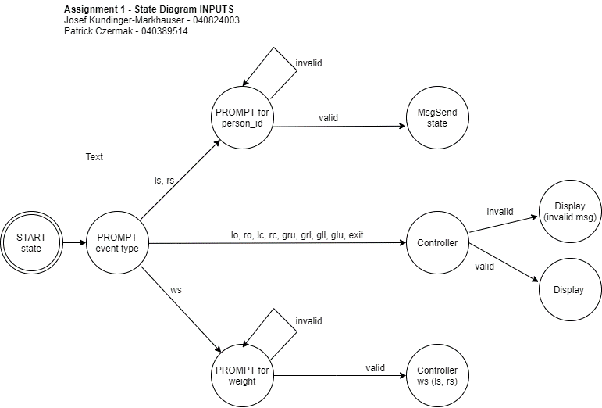

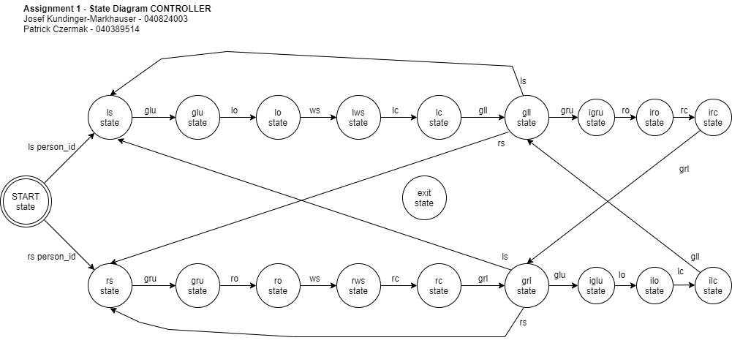

 |  |  |  |  |  |  |  |  |  |  |  |  |  |  |  | * EACH STATE CAN SUCCESSFULLY TRANSITION TO EXIT ON input "exit"

